3.面料互染
TOREAD-面辅料互染测试报告登记表
项目 | 供应商 | 缸号 | 面料布种编号 | 颜色 | 涉及到的款号 | 物料1 |  |  | 物料2 |  |  | 物料3 |  |  | 物料4 |  |  | 物料5 |  |  | 结果 | 备注
 |  |  |  |  |  | 物料编号 | 品名 | 供应商 | 物料编号 | 品名 | 供应商 | 物料编号 | 品名 | 供应商 | 物料编号 | 品名 | 供应商 | 物料编号 | 品名 | 供应商
洗测1次 | 台华 | 1/1 | G21FW2710 | 黑色 | TAMMBK91084 | G17FW0420 | 牛津布 | 台华 | G09FW0440新 | 探路者LOGO 210T | 台华 | G14FW1100 | 140超细天鹅绒 | 福建乾丰 | YK00028 | 前门拉链 | YKK | KE00674 | 侧斗/腿兜/后兜拉链 | KEE | OK | YES
 |  |  |  |  |  | 物料6 |  |  | 物料7 |  |  | 物料8 |  |  | 物料9 |  |  | 物料10
 |  |  |  |  |  | 物料编号 | 品名 | 供应商 | 物料编号 | 品名 | 供应商 | 物料编号 | 品名 | 供应商 | 物料编号 | 品名 | 供应商 | 物料编号 | 品名 | 供应商
 |  |  |  |  |  | KE00021 | 左右侧缝拉链 | KEE | KE00089 | 脚口拉链 | KEE | SJ00064 | 防滑织带 | 上海锦湾 | SJ00101 | 双面斜纹松紧带 | 上海锦湾 | G20SSZM010 | 主唛 | 常美 | OK | YES
 |  |  |  |  |  | 物料11 |  |  | 物料12 |  |  | 物料8 |  |  | 物料9 |  |  | 物料10
 |  |  |  |  |  | 物料编号 | 品名 | 供应商 | 物料编号 | 品名 | 供应商 | 物料编号 | 品名 | 供应商 | 物料编号 | 品名 | 供应商 | 物料编号 | 品名 | 供应商
 |  |  |  |  |  | G20SSZM011 | 尺码标 | 常美 |  |  |  |  |  |  |  |  |  |  |  |  | OK | YES
洗测1次 | 台华 | 4/3 | G21FW2710 | 白色/蓝色 | TAMMBK91084 | 物料1 |  |  | 物料2 |  |  | 物料3 |  |  | 物料4 |  |  | 物料5 |  |  | 结果 | 备注
 |  |  |  |  |  | 物料编号 | 品名 | 供应商 | 物料编号 | 品名 | 供应商 | 物料编号 | 品名 | 供应商 | 物料编号 | 品名 | 供应商 | 物料编号 | 品名 | 供应商
 |  |  |  |  |  | G17FW0420 | 牛津布 | 台华 | G09FW0440新 | 探路者LOGO 210T | 台华 | G14FW1100 | 140超细天鹅绒 | 福建乾丰 | YK00028 | 前门拉链 | YKK | KE00674 | 侧斗/腿兜/后兜拉链 | KEE | OK | YES
 |  |  |  |  |  | 物料6 |  |  | 物料7 |  |  | 物料8 |  |  | 物料9 |  |  | 物料10
 |  |  |  |  |  | 物料编号 | 品名 | 供应商 | 物料编号 | 品名 | 供应商 | 物料编号 | 品名 | 供应商 | 物料编号 | 品名 | 供应商 | 物料编号 | 品名 | 供应商
 |  |  |  |  |  | KE00021 | 左右侧缝拉链 | KEE | KE00089 | 脚口拉链 | KEE | SJ00064 | 防滑织带 | 上海锦湾 | SJ00101 | 双面斜纹松紧带 | 上海锦湾 | G20SSZM010 | 主唛 | 常美 | OK | YES
 |  |  |  |  |  | 物料11 |  |  | 物料12 |  |  | 物料8 |  |  | 物料9 |  |  | 物料10
 |  |  |  |  |  | 物料编号 | 品名 | 供应商 | 物料编号 | 品名 | 供应商 | 物料编号 | 品名 | 供应商 | 物料编号 | 品名 | 供应商 | 物料编号 | 品名 | 供应商
 |  |  |  |  |  | G20SSZM011 | 尺码标 | 常美 |  |  |  |  |  |  |  |  |  |  |  |  | OK | YES
制表时间：2022-8-20 |  |  |  |  |  |  |  |  | 测试人签名：付汝亮
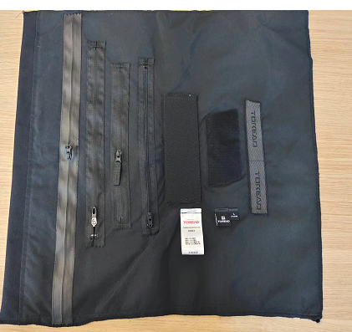
测试要求： 1、面辅料到厂第一时间做测试，根据面料的实际情况，每色每缸做。 2、水温40°洗水40分钟，机洗一个程序，洗水共计5次。
